Цель 12 (Goal 12)
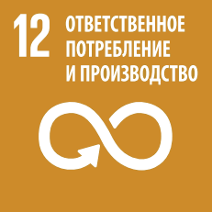
 |  | Цель 12. Обеспечение перехода к рациональным моделям потребления и производства

12.3.1 | a) Индекс потерь продовольствия и b) индекс пищевых отходов
12.4.1 | Число сторон международных многосторонних экологических соглашений по опасным отходам и иным химических веществам, выполняющих свои обязательства и обязанности по передаче информации в соответствии с требованиями каждого соглашения
12.4.2 | a) Образование опасных отходов на душу населения и b) доля обрабатываемых опасных отходов в разбивке по видам обработки
12.5.1 | Национальный уровень переработки отходов, вес переработанных материалов в тоннах
12.а.1 | Установленные в развивающихся странах генерирующие мощности на основе возобновляемых энергоносителей (в ваттах на душу населения)
12.b.1 | Внедрение стандартных методов учета в целях отслеживания экономических и экологических характеристик устойчивости туризма

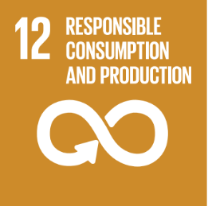
 |  | Goal 12. Ensure sustainable consumption and production patterns

12.3.1 | (a) Food loss index and (b) food waste index
12.4.1 | Number of parties to international multilateral environmental agreements on hazardous waste, and other chemicals that meet their commitments and obligations in transmitting information as required by each relevant agreement
12.4.2 | (a) Hazardous waste generated per capita; and (b) proportion of hazardous waste treated, by type of treatment
12.5.1 | National recycling rate, tons of material recycled
12.а.1 | Installed renewable energy-generating capacity in developing countries (in watts per capita)
12.b.1 | Implementation of standard accounting tools to monitor the economic and environmental aspects of tourism sustainability

